无偿损失计算
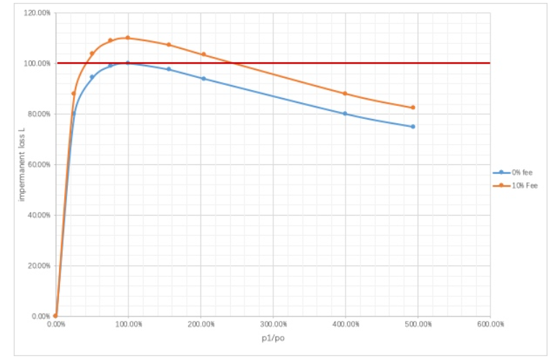
impermanant loss的比率与当前价格变化的关系，O列表示资金刚放入流动池的情况，O->H表示价格上涨时impermanent loss的变化，A<-O表示价格下跌时impermanent loss的变化。
 |  | A | B | C | D | O |  | E | F | G | H
ETH前后价格比 | p1/p0 | 0.00% | 25.00% | 50.30% | 75.61% | 100.00% | 120.00% | 156.25% | 204.08% | 400.00% | 493.83%
ETH | e(ETH数量) | 3162278 | 200 | 141 | 115 | 100 | 91.287092918 | 80 | 70 | 50 | 45
DAI | t(DAI数量) | 0.316227732 | 5000 | 7092.198582 | 8695.652174 | 10000 | 10954.45115 | 12500 | 14285.71429 | 20000 | 22222.22222
 | k | 1000000 | 1000000 | 1000000 | 1000000 | 1000000 | 1000000 | 1000000 | 1000000 | 1000000 | 1000000
 | p(DAI/ETH) | 1.00E-07 | 25 | 50.29928072 | 75.61436673 | 100 | 120 | 156.25 | 204.0816327 | 400 | 493.8271605
DAI结算 | v0(hold时资金) | 10000.00001 | 12500 | 15029.92807 | 17561.43667 | 20000 | 22000 | 25625 | 30408.16327 | 50000 | 59382.71605
DAI结算 | v1(放入流动池后的资金) | 1 | 10000 | 14184 | 17391 | 20000 | 21908.9023 | 25000 | 28571 | 40000 | 44444
impermanent loss | L(v1/v0) | 0.01% | 80.00% | 94.37% | 99.03% | 100.00% | 99.59% | 97.56% | 93.96% | 80.00% | 74.84%
 |  | 0.01% | 88.00% | 103.81% | 108.93% | 110.00% | 109.54% | 107.32% | 103.35% | 88.00% | 82.33%

根据上面数据画出的函数图像，蓝色的曲线是不包含手续费的，黄色的图像包含手续费，红色的线条是我手动添加上去的为了方便说明。 先看蓝色曲线，当不计算手续费收益的情况下，无论币价上涨或下跌，流动性提供者100%会有损失。 再看黄色的曲线，由于黄色曲线是计算手续费收益的，所以只要币价在一个范围内波动，流动性提供者可以稳赚手续费收益。 PS:这里手续费10% 应该是 池中手续费占比

无常损失：当初如果没有拿来添加流动性，我等到价格上涨了兑换和移除流动性获取的价值的差值

抵押算法
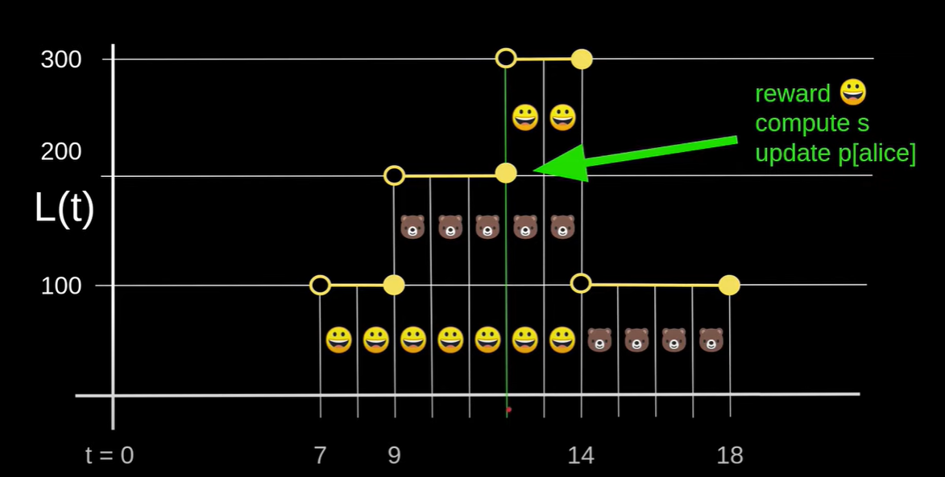
 |  | L(t) | s | p[user]
t=7 |  | 0 | 0 | s
t=9 |  | 100 | s+=R/100*(9-7) | s
t=12 |  | 200 | s+=R/200*(12-9) | s
t=14 |  | 300 | s+=R/300(14-12) | s
t=18 |  | 100 | s+=R/100*(18-14) | s

因为在t=12时小黄的代币数量变化了，所以要计算出变化前的收益。并且更新p[小黄]为s=R/100*(9-7)+R/200*(12-9)

小黄
t=12 | reward=(R/100*(9-7)+R/200*(12-9)-p[user])*100=3.5R |  |  | p[user]取0
t=14 | reward=(R/300(14-12)+R/200*(12-9)+R/100*(9-7)-p[user])*200+reward=4.83R（4+5/6） |  |  | p[user]取R/100*(9-7)+R/200*(12-9)

大熊

t=18 | reward=(R/100*(18-14)+R/300(14-12)+R/200*(12-9)+R/100*(9-7)-p[user])*100=6.17R(6+1/6) |  |  | p[user]取R/100*(9-7)

